Sheet1
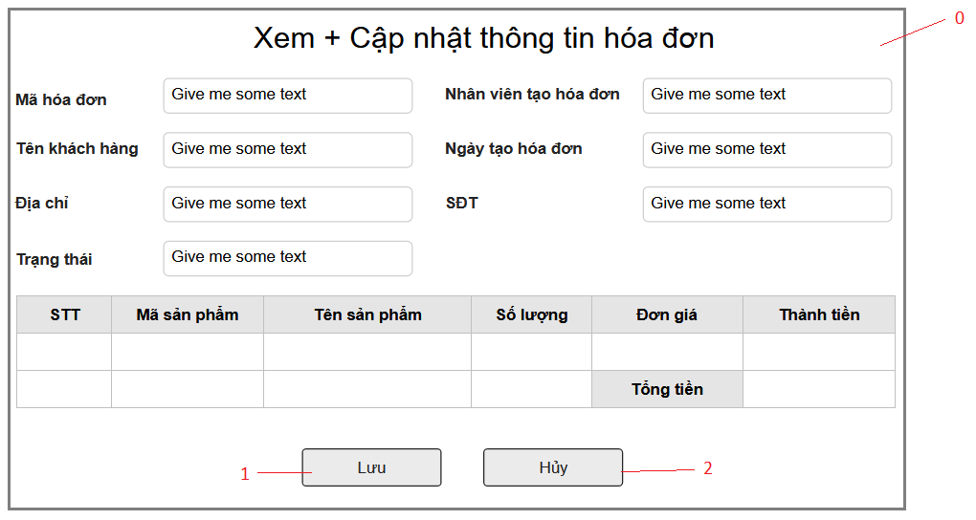

Danh sách các biến cố
STT | Điều kiện kích hoạt | Xử lí | Ghi chú
0 | Khởi động màn hình | Hiện form thay đổi thông tin tài khoản
2 | Chọn nút lưu | Lưu thông tin vào CSDL
3 | Chọn nút hủy | Hủy bỏ những thay đổi vừa sửa đổi

Danh sách các thành phần của giao diện
STT | Tên | Kiểu | Ý nghĩa | Miền giá trị | Giá trị mặc định | Ghi chú
1 | Lb_MaHD | Label | Hiện tiêu đề mã hóa đơn
2 | Lb_TenKH | Label | Hiện tiêu đề tên khách hàng
3 | Lb_DiaChi | Label | Hiện tiêu đề địa chỉ
4 | Lb_TrangThai | Label | Hiện tiêu đề trạng thái
5 | Lb_NVTaoHD | Label | Hiện tiêu đề nhân viên tạo hóa đơn
6 | Lb_NgayTaoHD | Label | Hiện tiêu đề ngày tạo hóa đơn
7 | Lb_SDT | Label | Hiện tiêu đề SĐT
8 | Tf_MaHD | TextField | Nhập mã hóa đơn
9 | Tf_TenKH | TextField | Nhập tên khách hàng
10 | Tf_DiaChi | TextField | Nhập địa chỉ
11 | Tf_TrangThai | TextField | Nhập trạng thái
12 | Tf_NVTaoHD | TextField | Nhập tên nhân viên tạo hóa đơn
13 | Tf_NgayTaoHD | TextField | Nhập ngày tạo hóa đơn
14 | Tf_SDT | TextField | Nhập SĐT
15 | Bt_Save | Button | Lưu các thay đổi vào CSDL
16 | Bt_Huy | Button | Hủy các thay đổi

